Plan1
DADOS TÉCNICOS |  |  |  |  |  | INFORMAÇÕES
TEEN MASCULINO
Ref: | Descrição | Tam. | Cores | Setas | Imagem | Fotografar Também | Lookbook Cor | Correções
11125 | Jaqueta Moletom Penteado e Matelassê | 12-14-16-18 | 1- |  |  | ________ | 1-
 |  |  | 2-
 |  |  | 3-
11126 | Blusão Moletom Penteado | 12-14-16-18 | 1-Mescla | Plaquinha termocolante | 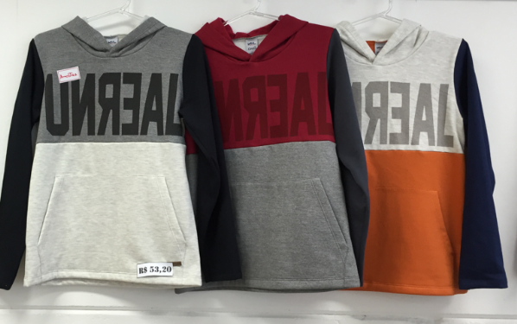 | _____ | 1-Mescla
 |  |  | 2- Escarlate
 |  |  | 3- Off mescla
11127 | Blusão Moletom Jet Penteado | 12-14-16-18 | 1- Preto |  | 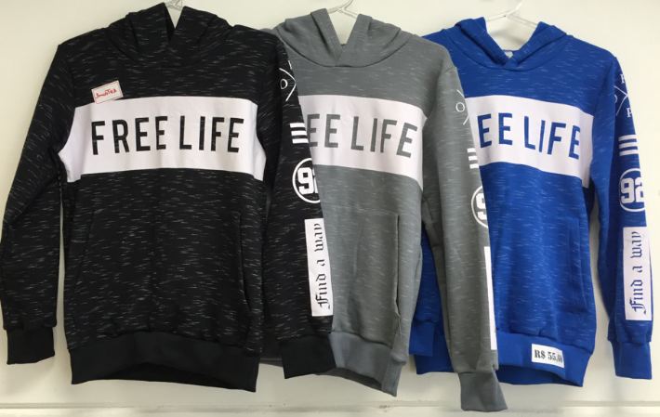 | _____ | 1- Preto
 |  |  | 2- Lunar
 |  |  | 3- Galaxi
11128 | Camiseta Meia Malha Penteada | 12-14-16-18 | 1- Caramelo |  | 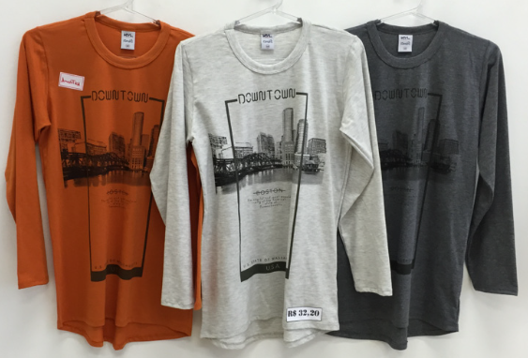 | _____ | 1- Caramelo
 |  |  | 2- Off mescla
 |  |  | 3-Mescla
11129 | Camiseta Meia Malha Penteada | 12-14-16-18 | 1- Mescla |  | 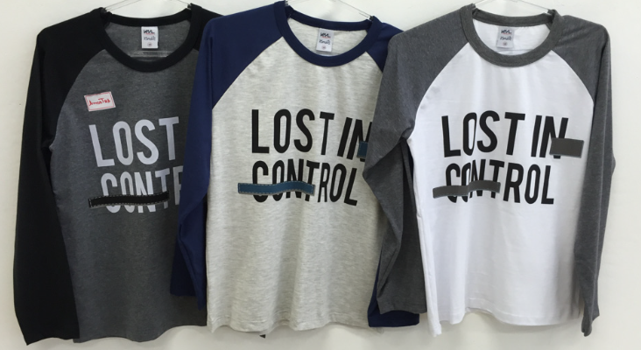 |  | 1- Mescla | Arrumar cor estampa variante 2. Aproximar de cor das mangas
 |  |  | 2- Off mescla
 |  |  | 3- Branco
11130 | Camiseta Meia Malha Botonê Penteada | 12-14-16-18 | 1- Galaxi |  | 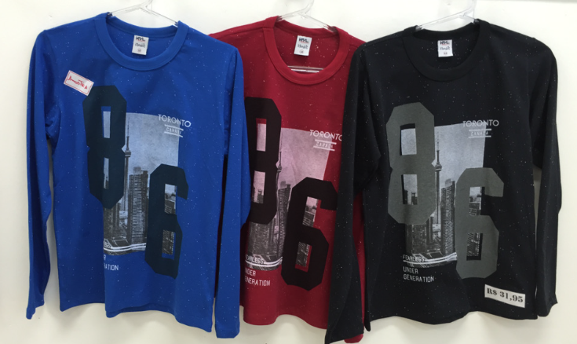 |  | 1- Galaxi
 |  |  | 2- Escarlate
 |  |  | 3- Preto

